Layout Screen
Detail Design | Project | ASOFT - ERP.NET | ID Screen | AF0324 | Created By | Thị Phượng | Updated By | Thị Phượng
 | Module | ASOFT - T | Name Screen | Xác nhận thủ quỹ | Created Date | 01/14/2016 | Updated Date | 2016-01-14

Layout |  |  |  |  |  |  | Overview
 |  |  |  |  |  |  | Sử dụng màn hình này để: Quét mã xác nhận của thủ quỹ

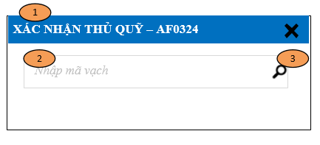
 |  |  |  |  |  |  | Flow Screen
 |  |  |  |  |  |  | Login -> S -> Phân hệ -> ASOFT-T -> Nghiệp vụ -> Barcode Quỹ -> Xác nhận thủ quỹ - AF0324

